2019_11_data
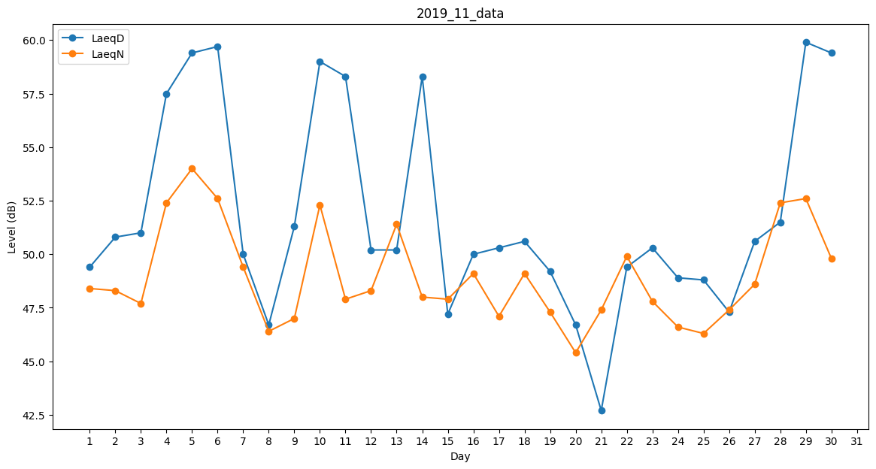
Day | LaeqD | LaeqN
1 | 49.4 | 48.4
2 | 50.8 | 48.3
3 | 51 | 47.7
4 | 57.5 | 52.4
5 | 59.4 | 54
6 | 59.7 | 52.6
7 | 50 | 49.4
8 | 46.7 | 46.4
9 | 51.3 | 47
10 | 59 | 52.3
11 | 58.3 | 47.9
12 | 50.2 | 48.3
13 | 50.2 | 51.4
14 | 58.3 | 48
15 | 47.2 | 47.9
16 | 50 | 49.1
17 | 50.3 | 47.1
18 | 50.6 | 49.1
19 | 49.2 | 47.3
20 | 46.7 | 45.4
21 | 42.7 | 47.4
22 | 49.4 | 49.9
23 | 50.3 | 47.8
24 | 48.9 | 46.6
25 | 48.8 | 46.3
26 | 47.3 | 47.4
27 | 50.6 | 48.6
28 | 51.5 | 52.4
29 | 59.9 | 52.6
30 | 59.4 | 49.8

